8
８ 年代別投票率に関する調（小選挙区）
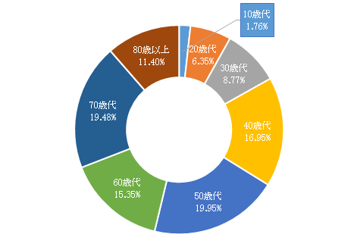
 | 投票者数の割合
10歳代 | 0.018081577867
20歳代 | 0.066535769354
30歳代 | 0.086880317703
40歳代 | 0.15299455334
50歳代 | 0.21532607852
60歳代 | 0.16270092183
70歳代 | 0.17309505585
80歳以上 | 0.12438572554

投票総数
92,606人
投票総数
90,147人

 | 10歳代 | 20歳代 | 30歳代 | 40歳代 | 50歳代 | 60歳代 | 70歳代 | 80歳以上 | 合計
投票者数（人） | 1,630 | 5,998 | 7,832 | 13,792 | 19,411 | 14,667 | 15,604 | 11,213 | 90,147
投票者数の割合 | 1.81% | 6.65% | 8.69% | 15.30% | 21.53% | 16.27% | 17.31% | 12.44% | 100.00%
※ 在外投票を除く

23
23 投票方法に関する調（小選挙区）

 | 当日投票 | 期日前投票 | 不在者投票 | 総数
投票者数 | 61,378 | 28,400 | 369 | 90,147
投票方法の割合 | 68.09% | 31.50% | 0.41% | 100.00%
※ 在外投票を除く

